Overview
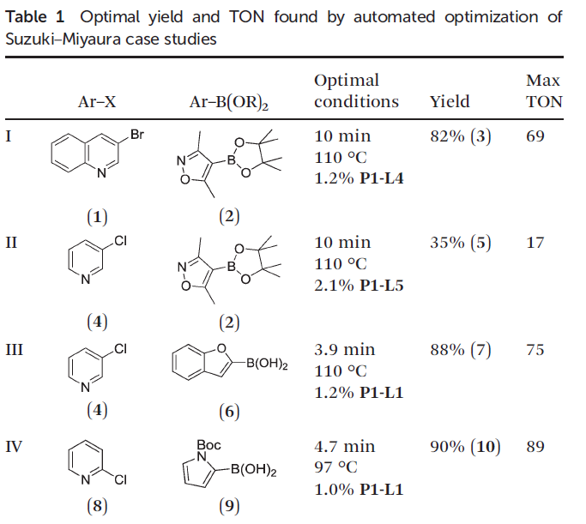
Data extracted from: | Supporting Information for “Suzuki-Miyaura Cross-Coupling Optimization Enabled by Automated Feedback” by Reizman et al. (2016)

Paper reference: | Reizman, B. J., Wang, Y. M., Buchwald, S. L., & Jensen, K. F. (2016). Suzuki–Miyaura cross-coupling optimization enabled by automated feedback. Reaction chemistry & engineering, 1(6), 658-666.

Paper link: | https://doi.org/10.1039/C6RE00153J

SI link: | http://www.rsc.org/suppdata/c6/re/c6re00153j/c6re00153j1.pdf

Bibtex:

Optimization scheme |  | Flow diagram
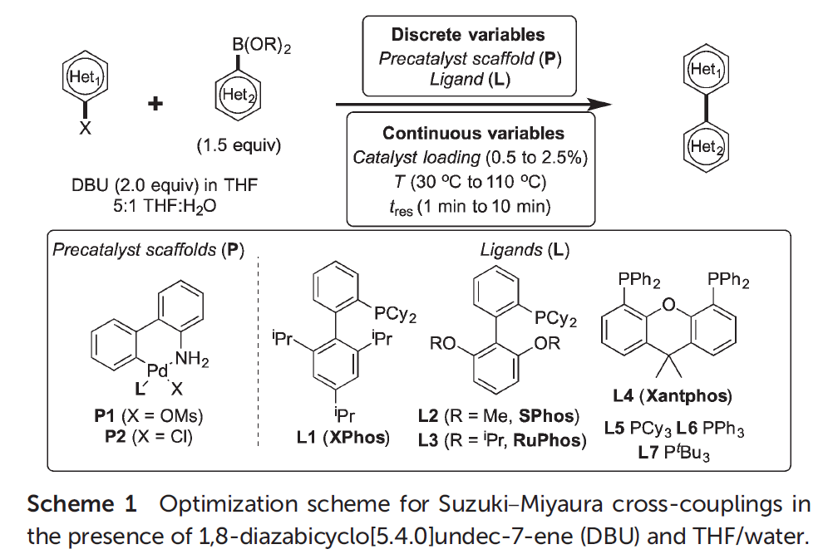
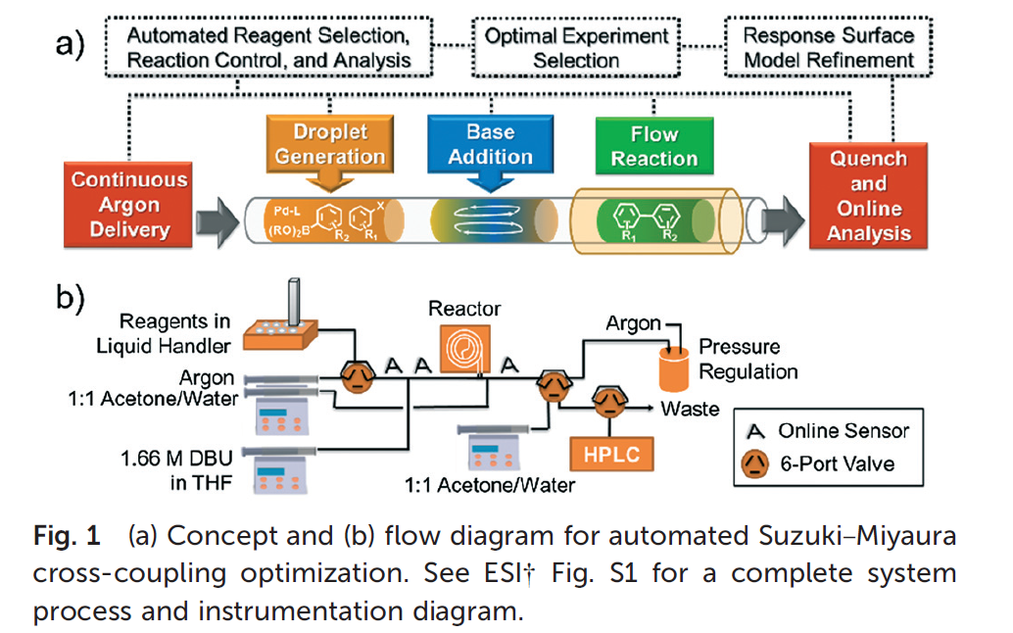

Overview different cases

